Portada
Base de Datos RAF para SERNAPESCA

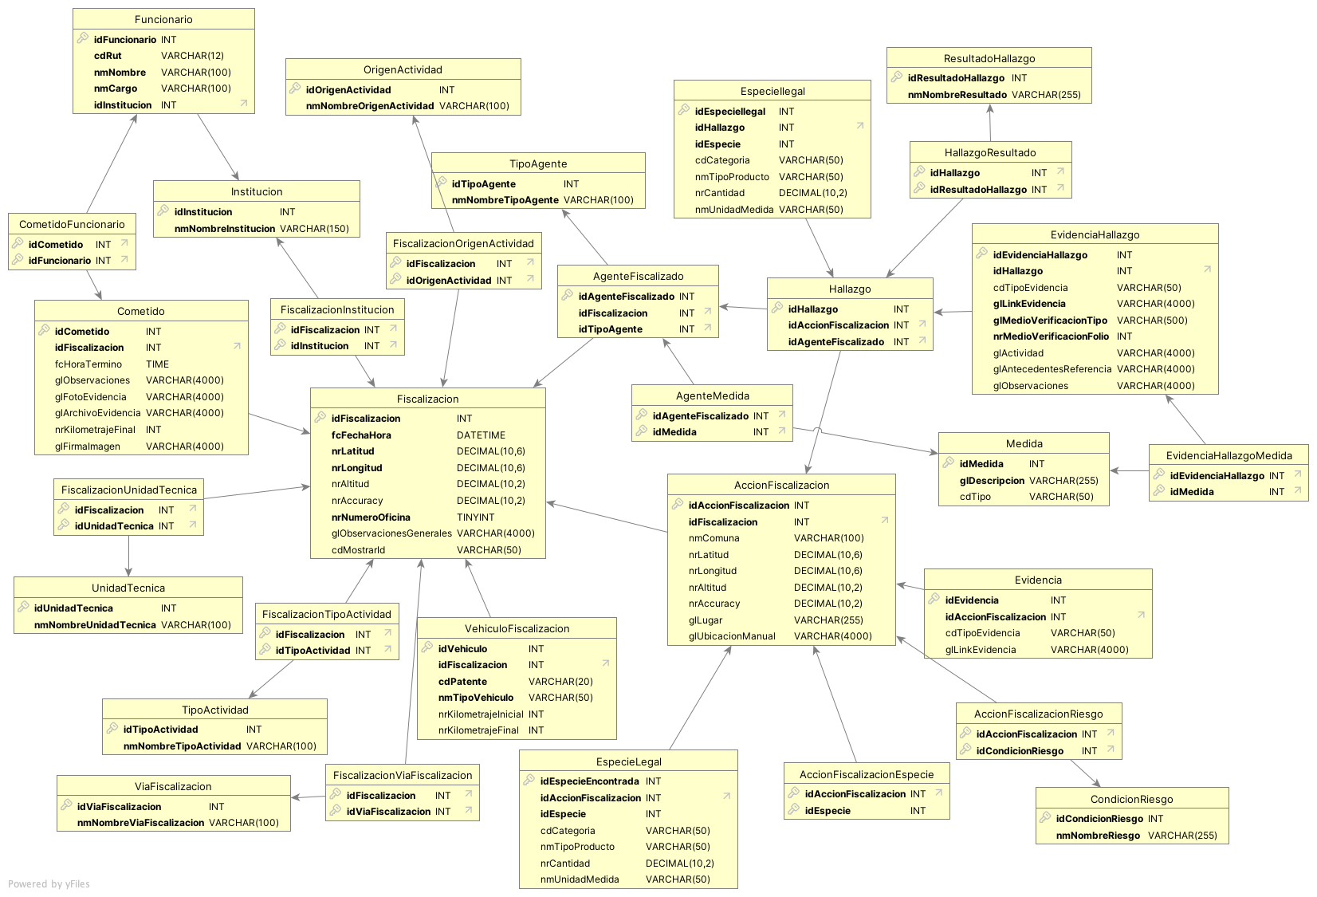
Diccionario de Datos y Modelo Relacional

